記入例（作業記録表）
(別紙) | 事前調査の作業記録表（定期検査時、一般内航船想定）

A欄 |  |  | B欄 | C欄 | D欄 |  |  | E欄 |  |  |  |  | F欄 |  |  | G欄 |  | H欄
船舶の石綿使用可能性材料（明示リスト） |  |  | 事前調査対象材料 | 材料所在場所の記録 | 石綿使用の有無 |  |  | 石綿使用の有無の根拠 |  |  |  |  | 作業の種類 |  |  | 切断等の作業の有無 |  | 作業時の措置
機器・構造区分 | 石綿使用可能性材料 | グレード | 今回作業する材料に〇 なしに× | 機器・設備の所在場所を記入 | 有 | み な し | 無 | ①目視 | ②設計図書(④除く) | ③分析 | ④材料製造者証明 | ⑤材料の製造年月日 | 除去 | 封じ込め | 囲い込み | 有 | 無 | ①負圧隔離 | ②隔離(負圧なし) | ③湿潤化 | ④呼吸用保護具使用
プロペラ軸系 | 低圧油圧配管フランジパッキン | 3 | × |  |  |  |  |  |  |  |  |  |  | － | － |  |  | － | －
 | 機器カバーパッキン | 3 | × |  |  |  |  |  |  |  |  |  |  | － | － |  |  | － | －
 | クラッチ | 3 | × |  |  |  |  |  |  |  |  |  |  | － | － |  |  | － | －
 | ブレーキライニング | 3 | × |  |  |  |  |  |  |  |  |  |  | － | － |  |  | － | －
ディーゼル機関（主機関） | フランジパッキン類 | 3 | 〇 | 機関室 |  |  | 〇 | 〇 | 〇 |  |  |  |  | － | － |  | 無 | － | －
 | 燃料管保温材（造船所施工部） | 2 | ×
 | 燃料管保温材（機関製造者施工部） | 2 | ×
 | 排気管断熱材（造船所施工部） | 2 | 〇 |  |  | 〇 |  | 〇 | 〇 |  |  |  | 〇 |  |  |  | 無 |  |  | 〇 | 〇
 | 排気管断熱材（機関製造者施工部） | 2 | ×
 | 過給機保温材（造船所施工部） | 2 | 〇 |  |  | 〇 |  | 〇 | 〇 |  |  |  | 〇 |  |  |  | 無 |  |  | 〇 | 〇
 | 過給機保温材（機関製造者施工部） | 2 | ×
ディーゼル機関（発電機関×２基） | フランジパッキン類 | 3 | 〇 | 機関室 |  |  | 〇 | 〇 |  |  | 〇 |  | 〇 | － | － |  | 無 | － | － | 〇 | 〇
 | 燃料管保温材（造船所施工部） | 2 | ×
 | 燃料管保温材（機関製造者施工部） | 2 | ×
 | 排気管断熱材（造船所施工部） | 2 | 〇 |  |  | 〇 |  | 〇 | 〇 |  |  |  | 〇 |  |  |  | 無 |  |  | 〇 | 〇
 | 排気管断熱材（機関製造者施工部） | 2 | ×
 | 過給機保温材（造船所施工部） | 2 | 〇 |  |  | 〇 |  | 〇 | 〇 |  |  |  | 〇 |  |  |  | 無 |  |  | 〇 | 〇
 | 過給機保温材（機関製造者施工部） | 2 | ×
ボイラー | パッキン類 | 3 | 〇 |  |  |  | 〇 | 〇 |  |  | 〇 |  |  |  |  |  | 無
 | 断熱材、保温材（メーカー施行部） | 2 | × | 機関室
 | 断熱材、保温材（造船所施行部） | 2 | ×
ポンプ（消防兼ビルジポンプ） | ケーシングパッキン・弁パッキン類 | 3 | 〇 | 機関室 |  |  | 〇 | 〇 | 〇 |  |  |  | 〇 | － | － |  | 無 | － | － | 〇 | 〇
 | グランドパッキン類 | 3 | 〇 |  |  |  | 〇 | 〇 | 〇 |  |  |  | 〇 | － | － |  | 無 | － | － | 〇 | 〇
 | ブレーキライニング | 3 | × |  |  |  |  |  |  |  |  |  |  | － | － |  |  | － | －
ポンプ（消防兼ビルジポンプ） | ケーシングパッキン・弁パッキン類 | 3 | 〇 | 機関室 |  |  | 〇 | 〇 | 〇 |  |  |  | 〇 | － | － |  | 無 | － | － | 〇 | 〇
 | グランドパッキン類 | 3 | 〇 |  |  |  | 〇 | 〇 | 〇 |  |  |  | 〇 | － | － |  | 無 | － | － | 〇 | 〇
 | ブレーキライニング | 3 | × |  |  |  |  |  |  |  |  |  |  | － | － |  |  | － | －
ポンプ（ホールドビルジポンプ） | ケーシングパッキン・弁パッキン類 | 3 | 〇 | 機関室 |  |  | 〇 | 〇 | 〇 |  |  |  | 〇 | － | － |  | 無 | － | －
 | グランドパッキン類 | 3 | 〇 |  |  |  | 〇 | 〇 | 〇 |  |  |  | 〇 | － | － |  | 無 | － | － | 〇 | 〇
 | ブレーキライニング | 3 | × |  |  |  |  |  |  |  |  |  |  | － | － |  |  | － | －
ポンプ（冷却海水ポンプ） | ケーシングパッキン・弁パッキン類 | 3 | 〇 | 機関室 |  |  | 〇 | 〇 | 〇 |  |  |  | 〇 | － | － |  | 無 | － | － | 〇 | 〇
 | グランドパッキン類 | 3 | 〇 |  |  |  | 〇 | 〇 | 〇 |  |  |  | 〇 | － | － |  | 無 | － | － | 〇 | 〇
 | ブレーキライニング | 3 | × |  |  |  |  |  |  |  |  |  |  | － | － |  |  | － | －
ポンプ（燃料供給ポンプ） | ケーシングパッキン・弁パッキン類 | 3 | 〇 | 機関室 |  |  | 〇 | 〇 | 〇 |  |  |  | 〇 | － | － |  | 無 | － | － | 〇 | 〇
 | グランドパッキン類 | 3 | 〇 |  |  |  | 〇 | 〇 | 〇 |  |  |  | 〇 | － | － |  | 無 | － | － | 〇 | 〇
 | ブレーキライニング | 3 | × |  |  |  |  |  |  |  |  |  |  | － | － |  |  | － | －
コンプレッサー | グランドパッキン類 | 3 | × | 機関室 |  | 〇 |  |  | 〇 |  |  |  | 〇 | － | － |  | 無 | － | － | 〇 | 〇
 | ブレーキライニング | 3 | × |  |  |  |  |  |  |  |  |  |  | － | － |  |  | － | －
 | ブレーキライニング | 3 | × |  |  |  |  |  |  |  |  |  |  | － | － |  |  | － | －
油清浄機 | グランドパッキン類 | 3 | × |  |  |  |  |  |  |  |  |  |  | － | － |  |  | － | －
 | ブレーキライニング | 3 | × |  |  |  |  |  |  |  |  |  |  | － | － |  |  | － | －
 | ブレーキライニング | 3 | × |  |  |  |  |  |  |  |  |  |  | － | － |  |  | － | －
クレーン・ウィンチ | ケーシングパッキン・弁パッキン類 | 3 | × |  |  |  |  |  |  |  |  |  |  | － | － |  |  | － | －
 | グランドパッキン類 | 3 | × |  |  |  |  |  |  |  |  |  |  | － | － |  |  | － | －
 | ブレーキライニング | 3 | × |  |  |  |  |  |  |  |  |  |  | － | － |  |  | － | －
ウィンドラス | ケーシングパッキン・弁パッキン類 | 3 | × | 左舷船首 |  |  |  |  |  |  |  |  |  | － | － |  |  | － | －
 | グランドパッキン類 | 3 | × |  |  |  |  |  |  |  |  |  |  | － | － |  |  | － | －
 | ブレーキライニング | 3 | 〇 |  |  |  | 〇 | 〇 | 〇 |  |  |  | 〇 | － | － |  | 無 | － | － | 〇 | 〇
熱交換器 (主機インタークーラー) | カバーパッキン | 3 | 〇 | 機関室 |  |  | 〇 | 〇 | 〇 |  |  |  | 〇 | － | － |  | 無 | － | － | 〇 | 〇
 | 弁グランドパッキン | 3 | × |  |  |  |  |  |  |  |  |  |  | － | － |  |  | － | －
 | 保温材・断熱材 | 2 | ×
熱交換器 (主機LOクーラー) | カバーパッキン | 3 | 〇 | 機関室 |  | 〇 |  | 〇 | 〇 |  |  |  | 〇 | － | － |  | 無 | － | － | 〇 | 〇
 | 弁グランドパッキン | 3 | × |  |  |  |  |  |  |  |  |  |  | － | － |  |  | － | －
 | 保温材・断熱材 | 2 | ×
熱交換器 (主機清水クーラー) | カバーパッキン | 3 | 〇 | 機関室 |  | 〇 |  | 〇 | 〇 |  |  |  | 〇 | － | － |  | 無 | － | － | 〇 | 〇
 | 弁グランドパッキン | 3 | × |  |  |  |  |  |  |  |  |  |  | － | － |  |  | － | －
 | 保温材・断熱材 | 2 | ×
諸弁 | 弁グランドパッキン・配管フランジシートパッキン類 | 3 | 〇 | 機関室 |  | 〇 |  | 〇 | 〇 |  |  |  | 〇 | － | － |  | 無 | － | － | 〇 | 〇
 | 高圧・高温フランジガスケットパッキン類 | 3 | × |  |  |  |  |  |  |  |  |  |  | － | － |  |  | － | －
諸弁 | 海水管パッキン | 3 | 〇 | 機関室 |  | 〇 |  | 〇 | 〇 |  |  |  | 〇 | － | － |  |  | － | － | 〇 | 〇
諸弁 | 空気抜き管パッキン | 3 | 〇 | 機関室 |  | 〇 |  | 〇 | 〇 |  |  |  | 〇 | － | － |  |  | － | － | 〇 | 〇
諸管・ダクト | 保温材・断熱材 | 2 | ×
燃料タンク | 保温材・断熱材 | 2 | ×
温水タンク | 保温材・断熱材 | 2 | ×
燃料ストレーナ | 保温材・断熱材 | 2 | ×
潤滑油ストレーナ | 保温材・断熱材 | 2 | ×
電気装置 | 絶縁被覆材、電線貫通部充填材 | 3 | × |  |  |  |  |  |  |  |  |  |  | － | － |  |  | － | －
吹付け材 | 壁・天井 | 1 | ×
居住区天井材・床材・壁材 | 天井・床・壁（板、スレート、パネル、サイディング等） | 3 | × |  |  |  |  |  |  |  |  |  |  | － | － |  |  | －
防火扉 | パッキン材 | 3 | × |  |  |  |  |  |  |  |  |  |  | － | － |  |  | － | －
空気調和装置 | シートパッキン | 3 | × |  |  |  |  |  |  |  |  |  |  | － | － |  |  | － | －
 | 配管保温材 | 2 | ×
 | フレキシブルジョイント | 3 | × |  |  |  |  |  |  |  |  |  |  | － | － |  |  | － | －
厨房機器 | 断熱材 | 2 | ×

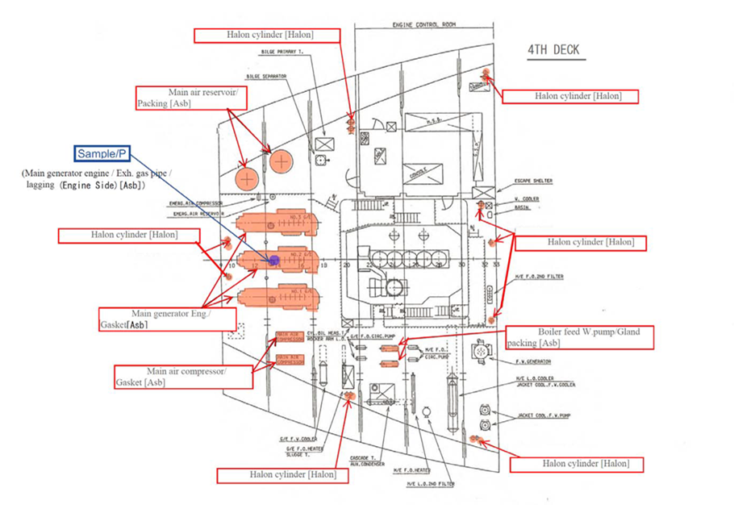 機関室配置図等を添付すること。

